1.本ファイルの使用方法（必ずお読みください）
雇用調整助成金 最適賃金総額・支払い率判定ファイル Ver1.1 （2020年6月12日時点の情報で2020年6月18日に作成）

１．本ファイルの使用方法 |  |  | (※使用する前に必ずお読みください)

本ファイルでは、必要事項に入力することで、様式第8号助成額算定書に入力する、最適な賃金総額と休業手当等の支払い率を自動判定します。
このファイルの「最適」とは、最も多い助成額が見込めることをいいます。

【目的】

様式第8号助成額算定書「(1)賃金総額」と「(5)休業手当等の支払い率」に入力すべき最適な数値を自動算出します。

次の要因により、選択肢が増えたことから、最適な選択を支援する目的で本ファイルを作成しました。
 | ①従来「（1)賃金総額」は労働保険確定保険料申告書の内容を基礎として算出していたが、労働保険確定保険料申告書のみならず、
 | 任意の月の所得税徴収高計算書（以下、源泉所得税納付書）を基礎として算出してもよいこととされ、いずれを選択するかにより助成金受給額が変動すること
 |  | ※雇用保険支給要領（令和2年6月12日） P59 1112a ハ(ｲ) を参照

 | ②従来「(5)休業手当等の支払い率」は一番低い率を適用することとされていたが、2020年5月19日の緩和措置によって
 | 3つ（一番多い率、単純平均、加重平均）のいずれを選択してもよいこととなり、いずれを選択するかによって助成金受給額が変動すること
 |  | ※雇用保険支給要領（令和2年6月12日） P60 1112a ヘ を参照

 | ③上限額が8,330円だったときは、上記のいずれを選択しても8,330円を超えているケースが多く、超えているケースでは助成金受給額に影響しなかったが、
 | 上限額15,000円が引き上げられたことにより、上限を超えないケースも想定され、上記①②のいずれを選択するかによって、助成金受給額が変動すること

 | なお、助成率についても、上限額の引き上げ等に伴いより慎重な確認が必要であることから、シート5で質問に回答する形式で助成率が自動算出できることとしました。

【注意事項】

以下の事項を必ずお読みになり、全ての事項に了承頂いた上で本ファイルを使用してください。

なお、本ファイルは、出来るだけ多くの方にご利用いただきたい主旨から、ご自由に転送、SNS等でシェア頂いて構いません。

(1) 本ファイルで算出される数値等は全て試算によるものであり、常に正確性をお約束するものではありません。
(2) 本ファイルは代表的な事例に対応できるよう入力項目を簡素化しファイルを設計していることから、全ての行政解釈、全ての事象等に対応していません。
(3) 本ファイルで算出された数値等はご利用になる方で必ず最終確認をお願いします。
(4) 本ファイルの設計ミス等を含め本ファイルを使用したことによるいかなる損害等の賠償責任を作成者は負いません。自己責任の下ご使用ください。
(5) 本ファイルは次の社会保険労務士が作成しましたが、本ファイルに関する質問、要望等は作成者の顧問先企業を除き一切受け付けることはできません。

作成者：中野 剛（東京都社会保険労務士会 臨海統括支部港支部所属）

2．本ファイルの各シートの説明
Sheet 1
1.本ファイルの使用方法（必ずお読みください）

使用する前に確認するシートです。本シートを指します。
Sheet 2
2.休業時の賃金支払い率の入力（必須入力）

このシートは、雇用調整助成金の対象となる休業時に支払う賃金の支払い率を入力するシートです。
このシートで入力した結果、シート6で「最も多い率」、「単純平均」した率、「加重平均」した率をそれぞれ算出し、最適な（最も高い）支払い率を自動判定します。
Sheet 3
3.労働保険確定保険料申告書の数値入力（必須入力）

このシートは、直近に提出した労働保険確定保険料申告書の記載内容を入力するシートです。
このシートとシート4に入力した結果、シート6で、最適な（最も高い受給額が見込める）賃金総額資料を自動判定します。
Sheet 4
4.源泉所得税納付書の数値入力（必須入力）

このシートは、源泉所得税納付書の内容を入力するシートです。
最大2年度分の源泉所得税納付書の情報を入力していただきます。
このシートとシート3に入力した結果、シート6で、最適な（最も高い受給額が見込める）賃金総額資料を自動判定します。
Sheet 5
5.助成率の算出シート（必須入力）

このシートは、質問に回答する形式で助成率を算出するシートです。
Sheet 6
6.判定結果の確認シート

このシートは、様式第8号助成額算定書「(5)休業手当等の支払い率」と「(1)賃金総額」に入力すべき最適な数値を確認することができるシートです。
Sheet 7
7.雇用調整助成金 助成額算定書の記載イメージ

このシートは、様式新特第８号助成額算定書に転記する内容を確認するシートです。
本ファイルで判定した最適な数値が自動表示され、その数値を実際に申請する助成額算定書に転記することで、簡易に作成することができます。

 | 【参考情報」雇用保険支給要領（令和2年6月12日）

 | P59 1112a ハ (ｲ) 平均賃金額 平均賃金額（１人１日分）は、初回の判定基礎期間の初日が属する年度（４月１日から３月 31 日までをいう。以下同じ。）又は前の年度（以下「前年度」という。）の任意の月に提出した給与所得・退職所得等の所得税徴収高計算書に記載された俸給給料等（01）欄の「支給額」を同欄の「人員」及び当該計算書を提出した月が属する年度の任意の１か月（ただし、通常の所定労働日数より明らかに少ない月を除く。）の月間所定労働日数で除して１日分としたものである。

 | P60 1112a へ 複数の休業手当支払い率に係る算定方法 同一の判定基礎期間において、休業協定書により定めた労働者に対する雇用調整助成金の助成額を算定する際に用いる休業手当等の支払い率(以下、「支払い率」という。)が労働者により異なっている場合、特例事業主は原則として、当該支払率が適用される労働者数が最も多い支払い率により支給申請をすることとする。 ただし、複数の支払い率の単純平均又は複数の支払い率及び当該支払い率が適用される労働者数による加重平均によって算定した支払い率により支給申請を行うこともできることとする。 例）支払い率 60％の労働者 ５人 支払い率 80％の労働者 ２人 支払い率 100％の労働者 ３人 原則：適用される労働者が最も多い 60％が支払い率 このほか、単純平均（（60＋80＋100）÷３＝80）80％が支払い率 加重平均（60×５＋80×２＋100×３÷10＝76）76％が支払い率 のいずれかを用いることもできる。

 | ※賃金総額を人数と所定労働日数で除した値が「(ｲ)平均賃金額」であり、助成金日額の基礎となります。

3.労働保険確定保険料申告書の数値入力
【用紙例】
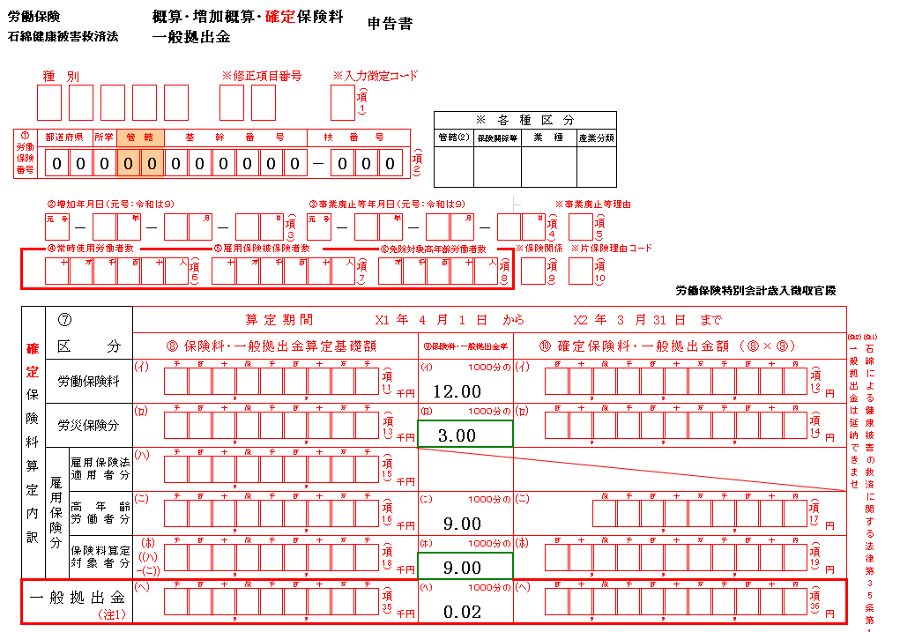
3．労働保険確定保険料申告書の数値入力シート
(1)このシートは、直近に提出した労働保険確定保険料申告書の記載内容を入力するシートです。
(2)黄色の太枠 | のみに入力してください。
他のセルは関数が設定されているので入力しないでください。
(3)⑥において、休業時に支払う日額が、
時給者は（時給×一日の所定労働時間数）、日給者は日額、月給者は（月給÷所定労働日数）とした場合は、「1：所定労働日数」を入力し、
時給者・日給者・月給者ともに平均賃金（3ヵ月賃金合計÷暦日数）を基礎に算出した場合は、「2：暦日数」を入力します。
(4)このシートとシート4に入力した結果、シート6で、最適な（最も高い受給額が見込める）賃金総額判定資料を自動判定します。

②に転記
５ ０
①に西暦で転記
*「１」と入力するときは、休業時に支払う賃金日額を、時給者は（時給×一日の所定労働時間数）、日給者は日額、月給者は（月給÷所定労働日数）としたとき
*「２」と入力するときは、休業時に支払う賃金日額を、時給者・日給者・月給者ともに平均賃金（3ヵ月賃金合計÷暦日数）を基礎に算出したとき
労災と雇用の算定基礎額が同額の場合は一番上段を③に転記
①対象となる労働保険申告書の確定保険料の年度 |  | 2018 | 年度
②雇用保険被保険者数 |  | 50 | 名
③雇用保険法適用者分 算定基礎額賃金額 |  | 166,288 | 千円
④2018年度の年間所定労働日数 |  | 240 | 日
⑤2018年度の暦日数 |  | 365 | 日
３ ２ ６ ３ ７ ５
原則ここを③に転記
⑥休業時に支払う賃金日額算出に使用した分母 1：所定労働日数 2：暦日数 |  | 1
⑦日額算定における分母 |  | 240 | 日
転記するのは「確定」欄
⑧日額 |  | 13,858 | 円

4.源泉所得税納付書の数値入力
４．源泉所得税納付書の数値入力シート
(1)このシートは、所得税徴収高計算書（以下、源泉所得税納付書）の内容を入力するシートです。
具体的には、初回の判定基礎期間(※1)の休業初日(※2)が属する年度（4月1日から3月31日までをいう。以下同じ。）又は前年度の
任意の月に提出した所得税納付書の「支給額」の「人員」を入力します。
(※1)判定基礎期間とは、原則として、毎月の賃金の締め切り日の翌日から、その次の締め切り日まで の期間のことです。
(※2)初回の判定基礎期間の休業の初日とは、新型コロナウイルス感染症における雇用調整助成金の申請において一番最初に休業した日のことです。
(3)黄色の太枠 |  | のみに入力してください。
他のセルは関数が設定されているので入力しないでください。
(4)年度単位で表示されるので、未来の年月が表示されることがあります。未来の年月には入力不要です。
(5)このシートとシート3に入力した結果、シート6で、最適な（最も高い受給額が見込める）賃金総額判定資料を自動判定します。

①初回の判定基礎期間(※1)の休業初日(※2)
2020 | 年 | 4 | 月 | 8 | 日 |  |  |  | 2020-04-08 | 2020-01-08 | 2021 | 2020 | 2019

③の該当する「納期等の区分」に④、⑤に転記
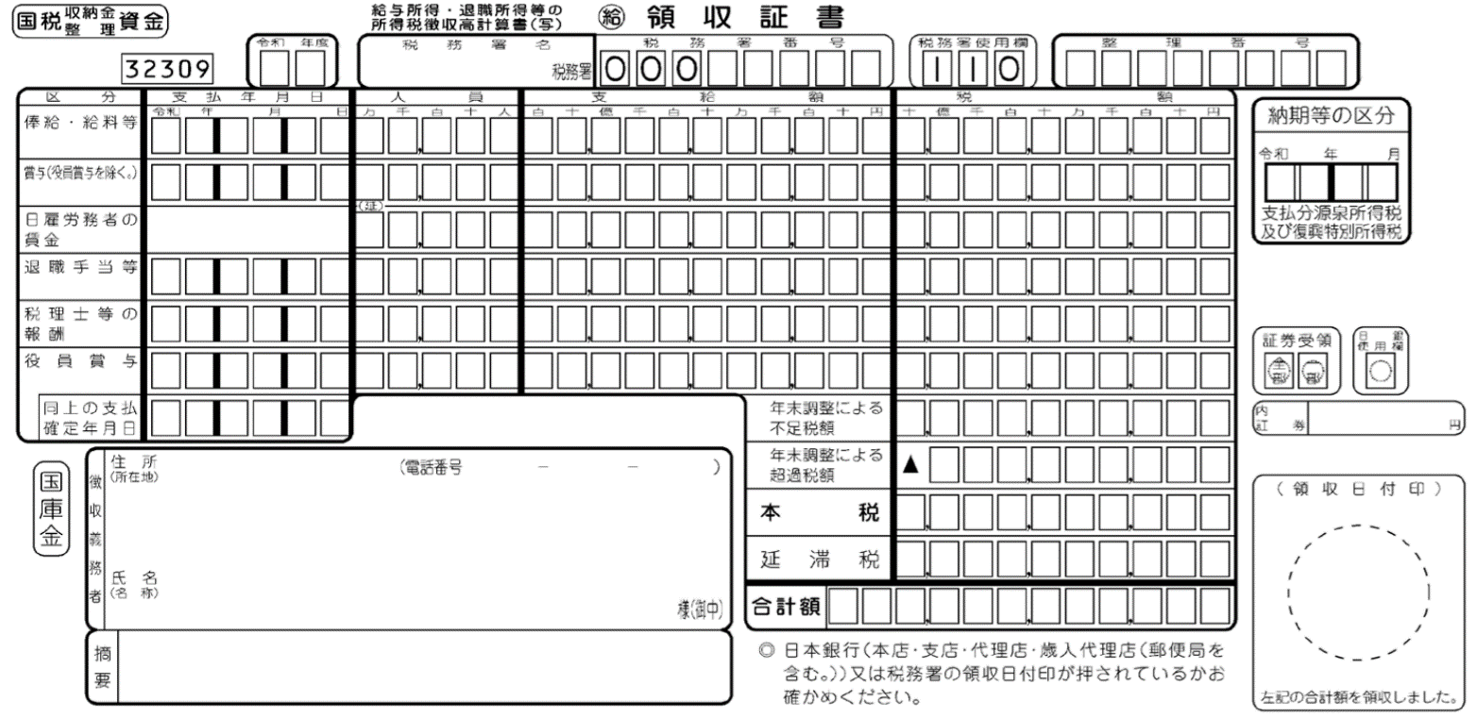
②通常の（代表的な）ひと月の所定労働日数
20 | 日

④に転記
⑤に転記
③納期等の区分 |  | ④人員 |  | ⑤支給額 |  |  | 日額（⑤/④）
2019年 | 4月 | 51 | 人 | 15,250,000 |  | 円 | 14,951円
2019年 | 5月 | 51 | 人 | 14,000,000 |  | 円 | 13,726円
2019年 | 6月 | 50 | 人 | 13,750,000 |  | 円 | 13,750円
2019年 | 7月 | 52 | 人 | 15,200,000 |  | 円 | 14,616円
2019年 | 8月 | 50 | 人 | 14,500,000 |  | 円 | 14,500円
2019年 | 9月 | 52 | 人 | 14,300,000 |  | 円 | 13,750円
2019年 | 10月 | 50 | 人 | 13,950,000 |  | 円 | 13,950円
2019年 | 11月 | 52 | 人 | 13,277,650 |  | 円 | 12,767円
2019年 | 12月 | 51 | 人 | 15,061,100 |  | 円 | 14,766円
2020年 | 1月 | 51 | 人 | 13,900,000 |  | 円 | 13,628円
【納期特例】所得税徴収高計算書（通称、源泉所得税納付書）の控え
2020年 | 2月 | 50 | 人 | 14,000,000 |  | 円 | 14,000円
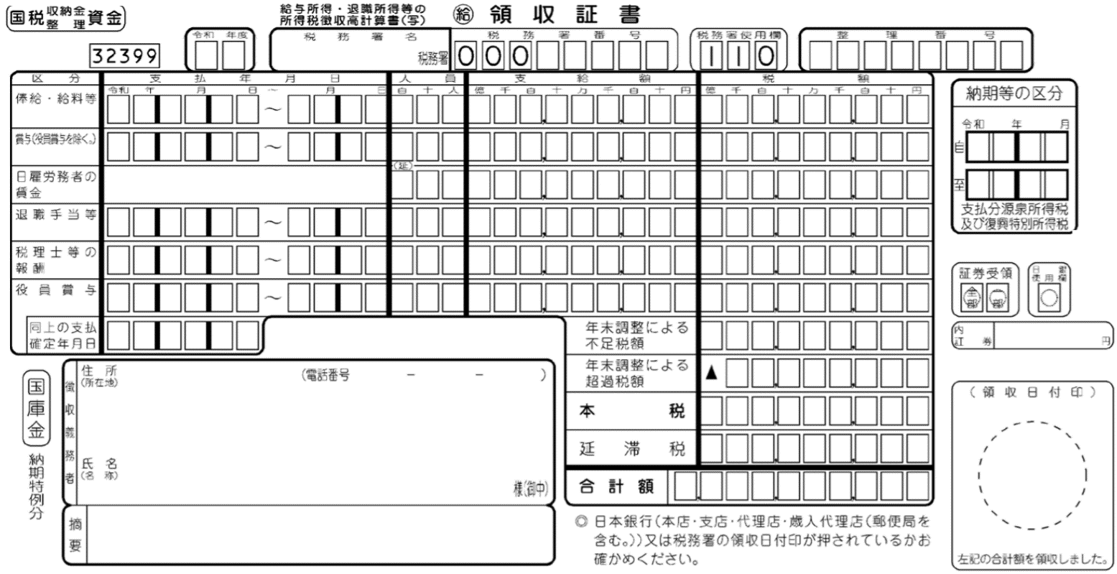
6ヵ月の合計の為、月別内訳の金額を⑤に転記
2020年 | 3月 | 52 | 人 | 13,100,000 |  | 円 | 12,597円 | 印影を確認し2019年4月から2021年3月までに
2020年 | 4月 | 51 | 人 | 15,250,000 |  | 円 | 14,951円 | 提出（納付）したものに限り入力してください。
2020年 | 5月 | 51 | 人 | 13,750,000 |  | 円 | 13,481円
2020年 | 6月 | 51 | 人 | 13,900,000 |  | 円 | 13,628円 | ※すべてに入力する必要はなく、判定したい年月
6ヵ月の合計の為、月別内訳人数を納付月の④に転記
2020年 | 7月 |  | 人 |  |  | 円 | 0円 | のみの入力で構いません。
2020年 | 8月 |  | 人 |  |  | 円 | 0円 | ※自動表示の都合上、未来の年月が表示される
2020年 | 9月 |  | 人 |  |  | 円 | 0円 | ことがあります。
2020年 | 10月 |  | 人 |  |  | 円 | 0円 | 未来の年月には入力不要です。
2020年 | 11月 |  | 人 |  |  | 円 | 0円
2020年 | 12月 |  | 人 |  |  | 円 | 0円
2021年 | 1月 |  | 人 |  |  | 円 | 0円
2021年 | 2月 |  | 人 |  |  | 円 | 0円
2021年 | 3月 |  | 人 |  |  | 円 | 0円

